Hoja1
AllvsLPT F3_F5 |  | MPAvsAll F3_F5
0.097292332002 | 0.5 | 0.64229334289 | 1.02
0.12387653718 | 0.51333333333 | 0.48156312181 | 0.93333333333
0.17983786118 | 0.58 | 0.36333054671 | 0.69333333333
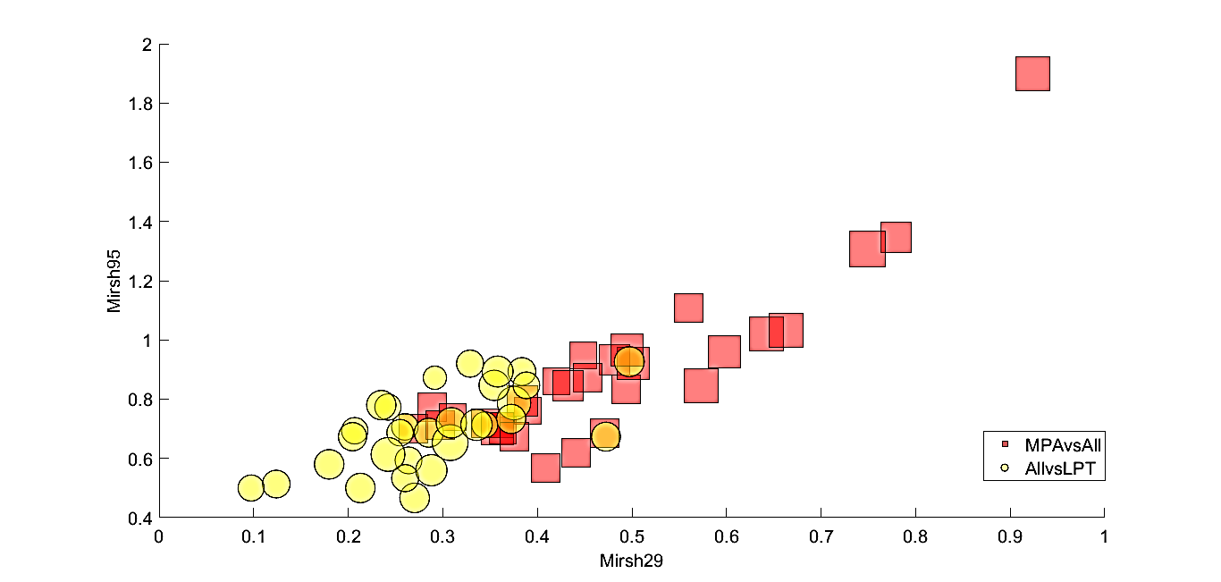
0.20453792953 | 0.67333333333 | 0.36149495186 | 0.71333333333
0.2068053752 | 0.69333333333 | 0.44108181462 | 0.62
0.21284182057 | 0.5 | 0.55992162201 | 1.1066666667
0.23495188391 | 0.78 | 0.77944121657 | 1.3466666667
0.24196185059 | 0.77333333333 | 0.49409009126 | 0.83333333333
0.24202273374 | 0.61333333333 | 0.28900025994 | 0.77333333333
0.25482213078 | 0.68666666667 | 0.50159932368 | 0.92
0.25986019673 | 0.70666666667 | 0.3452693406 | 0.72
0.26018580565 | 0.53333333333 | 0.92373594416 | 1.9
0.26371892289 | 0.59333333333 | 0.44831575308 | 0.94666666667
0.27021121248 | 0.46666666667 | 0.38962739877 | 0.76
0.28523875123 | 0.68666666667 | 0.26863429016 | 0.7
0.28792559064 | 0.56 | 0.29730563075 | 0.71333333333
0.29157877298 | 0.87242798354 | 0.47131095896 | 0.68666666667
0.30776334386 | 0.65333333333 | 0.42006649431 | 0.86
0.30907390415 | 0.72 | 0.38415013748 | 0.79333333333
0.32881895001 | 0.92 | 0.31049935619 | 0.74
0.33558889044 | 0.71333333333 | 0.45363218479 | 0.87333333333
0.34427928388 | 0.71333333333 | 0.74879079926 | 1.3066666667
0.3543192726 | 0.84666666667 | 0.57298316061 | 0.84666666667
0.35797723403 | 0.89333333333 | 0.3579183629 | 0.7
0.37230158095 | 0.73333333333 | 0.4327760791 | 0.84666666667
0.37524594617 | 0.78666666667 | 0.5973992336 | 0.96
0.38359363083 | 0.89333333333 | 0.66346461179 | 1.0333333333
0.38837092825 | 0.84666666667 | 0.40869267396 | 0.56666666667
0.47251994493 | 0.67333333333 | 0.4946667779 | 0.96666666667
0.49724900116 | 0.92666666667 | 0.37529363198 | 0.67333333333

